Hoja1
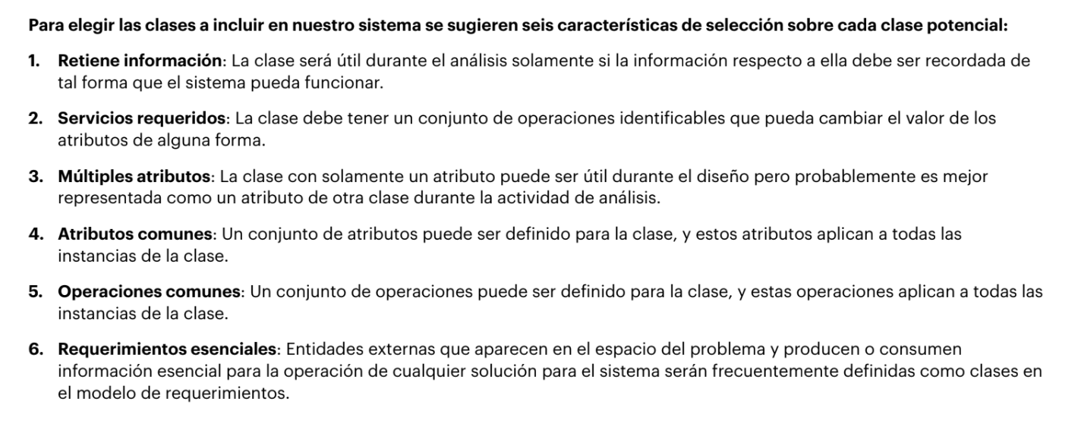
Sustantivos | Clasificación | Características
sistema | cosa | Cumple con 3
sesión | Ocurrencias o eventos | Cumple con 5
interfaz | cosa | No cumple con ninguna
gestión | cosa | No cumple con ninguna
proyectos | cosa | Cumple con todas
detalles | cosa | No cumple con ninguna
nombre | cosa | No cumple con ninguna
descripción | cosa | No cumple con ninguna
fechas | cosa | No cumple con ninguna
Lenguaje desarrollo | Unidades organizacionales | No cumple con ninguna
prioridad | Unidades organizacionales | No cumple con ninguna
recurso | roles | Cumple con todas
equipo | roles | Cumple con todas
fechas límite | cosa | No cumple con ninguna
hitos | cosa | No cumple con ninguna
creación | Ocurrencias o eventos | No cumple con ninguna
Administradores | roles | Cumple con todas
permisos | cosa | Cumple con todas
asignaciones | Ocurrencias o eventos | Cumple con todas
responsabilidad | cosa | No cumple con ninguna
notificación | cosa | Cumple con 4
tareas | Cosa | Cumple con todas
subtareas | Cosa | Cumple con todas
inicio | Ocurrencias o eventos | No cumple con 5
fin | Ocurrencias o eventos | No cumple con 5
dependencia de subtareas | Cosa | No cumple con 5

